①
水色セルに記入
...
 | 2024-03-28
...
法人の場合
...
個人事業主の場合
...
付け千葉県疾病指令第 |  | 号
...
②番号
...
①日付
...

②
...
水色セルに記入
...
黄色セルは必要な場合のみ記入
 | 差引県補助所要額 （Ｅ）＝Ｃ－Ｄ |  | 備考
円 | 0 | 円
円 | 0 | 円
円 | 0 | 円
円 | 0 | 円
円 | 0 | 円
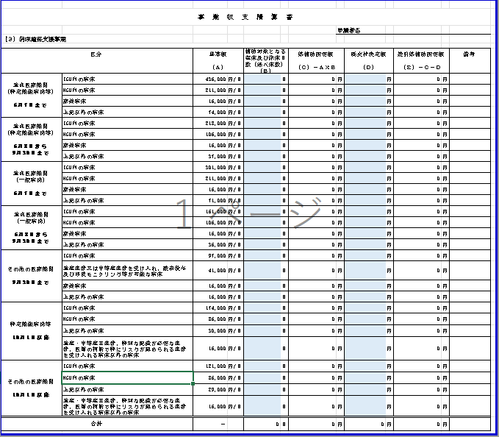
円 | 0 | 円
円 | 0 | 円
円 | 0 | 円
円 | 0 | 円
円 | 0 | 円
円 | 0 | 円
円 | 0 | 円
円 | 0 | 円
円 | 0 | 円
円 | 0 | 円
円 | 0 | 円
円 | 0 | 円
円 | 0 | 円
円 | 0 | 円
円 | 0 | 円
円 | 0 | 円
円 | 0 | 円
円 | 0 | 円
円 | 0 | 円
円 | 0 | 円
円 | 0 | 円
円 | 0 | 円
円 | 0 | 円
円 | 0 | 円

③
...
水色セルは必ず記入
...
黄色セルは必要な場合のみ記入
...

④
...
重点医療機関（特定機能病院等）
のみ記入
...
）
...
水色セルに記入
※一番下のチェック欄もご確認願います。
...
過去申請分も含めて実績値で記入してください。
 | 床
 | 床
 | 床
...
 | 床
 | 床
 | 床
...

⑤
...
重点医療機関（一般病院）
のみ記入
 | ）
...
水色セルに記入
※一番下のチェック欄もご確認願います。
...
4-9月合計
0 |  | 床
0 |  | 床
過去申請分も含めて実績値で記入してください。
0 |  | 床
...
4-9月合計
0 |  | 床
0 |  | 床
0 |  | 床
...

⑥
...
その他の医療機関のみ記入
）
...
水色セルに記入
※一番下のチェック欄もご確認願います。
...
過去申請分も含めて実績値で記入してください。
...

⑦
...
１０月１日以降
特定機能病院等のみ記入
 |  | ）
...
水色セルに記入
※一番下のチェック欄もご確認願います。
...
 | 内訳書
...
床 | （a1）
床 | （b1）
床 | （c1）

過去申請分も含めて実績値で記入してください。
...
 | 内訳書
...
床 | （a2）
床 | （b2）
床 | （c2）
...
 | 内訳書
...

⑧
...
１０月１日以降
その他医療機関のみ記入
 |  | ）
...
水色セルに記入
※一番下のチェック欄もご確認願います。
...
 | 内訳書
...
床 | （a1）
床 | （b1）
床 | （c1）

過去申請分も含めて実績値で記入してください。
...
 | 内訳書
...
床 | （a2）
床 | （b2）
床 | （c2）
...
 | 内訳書
...

⑨
医療機関用 必要添付書類一覧表
 |  | 申請者名
↓ | 該当する事業の添付書類について、チェックを付してください。
該当 有無 | 対象事業 | 書類名
黄色セルは必要な場合のみ記入
 | 全事業共通 | 対象事業に係る収入支出決算（見込）書（抄本）【参考様式２】
 | 1 夜間・休日患者受入体制整備事業 | ≪輪番病院≫県と締結した協定書の写し及び輪番体制の当番日が分かる書類
※この書類以外に参考となる書類を添付する場合のみ、一番下の欄にチェックを入れてください。
 | 1 夜間・休日患者受入体制整備事業 | ≪体制整備病院≫体制確保日が分かる書類
 | 1 夜間・休日患者受入体制整備事業 | ≪入院患者受入病院≫患者受入記録表【別添２ 】
 | 1 夜間・休日患者受入体制整備事業 | ≪入院患者受入病院≫レセプトの写し又はこれに代わる書類（患者氏名、傷病名及び入院日が分かるもの）
 | 2 自宅療養者等診療体制強化事業 | ≪医療機関≫自宅療養者等外来診療・往診報告書【別添５】
 | 2 自宅療養者等診療体制強化事業 | ≪医療機関≫診療報酬明細書、診療明細書の写し又はこれに代わる書類 （往診料、時間外加算、休日加算、深夜加算が分かるもの）
 | 2 自宅療養者等診療体制強化事業 | ≪訪問看護事業所≫訪問看護指示書の写し等
 | 2 自宅療養者等診療体制強化事業 | ≪訪問看護事業所≫訪問看護実施報告書【別添４】
 | 2 自宅療養者等診療体制強化事業 | ≪訪問看護事業所≫訪問看護療養費明細書の写し又はこれに代わる書類（緊急訪問看護加算が分かるもの）
 | 3 病床確保支援事業 | 内訳書【別添１】
 | 3 病床確保支援事業 | 患者受け入れのために確保した病床及び休床とした病床を図面（建物平面図等）上で表示したもの
 | 3 病床確保支援事業 | 確保した病床及び休床とした病床が分かる写真（当該写真が建物平面図のどの部分か示すこと）
 | 3 病床確保支援事業 | 確保した病床及び休床とした病床ごとの入院状況が分かる書類（端末の画面のハードコピー可）
 | 3 病床確保支援事業 | 補助対象となる病床からの退院日及び部屋番号が分かる書類【参考様式３】 （上記入院状況が分かる書類に記載されている場合は不要）
 | 3 病床確保支援事業 | 医療従事者への処遇改善実績を報告する書類（処遇改善実績報告書）
 | 4 医療従事者宿泊先確保支援事業 | 宿泊先の確保に係る契約書、請求書等の写し
 | 5 医療機関設備整備補助事業 | 購入した設備に係る請求書、納品書又は契約書の写し等、購入の事実を証する書類
...

⑩
参考様式２

収入支出決算（見込）書

□夜間・休日患者受入体制整備事業 □自宅療養者等診療体制強化事業
■病床確保支援事業 □医療従事者宿泊先確保支援事業
□医療機関設備整備補助事業 □医療機関消毒補助事業
□感染症検査機関等設備整備事業 □相談窓口設置事業
□外国人患者受入体制確保事業 □外来対応医療機関確保事業
□消防機関個人防護具整備事業

水色セルは必ず記入

黄色セルは必要な場合のみ記入
１ 収入

 | 項目 | 金額 | 備考
 | 補助金 | 0

 | 計 | 0

２ 支出

 |  |  | 備考
...

